ReporteBugs
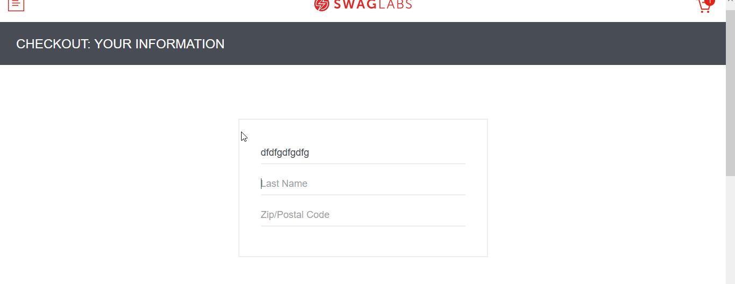
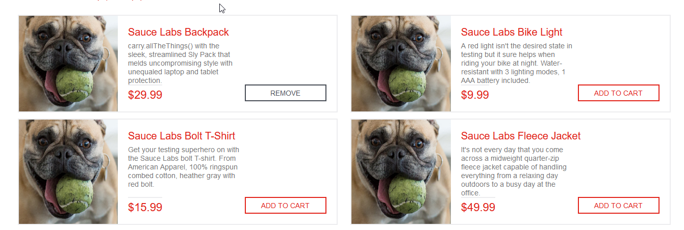
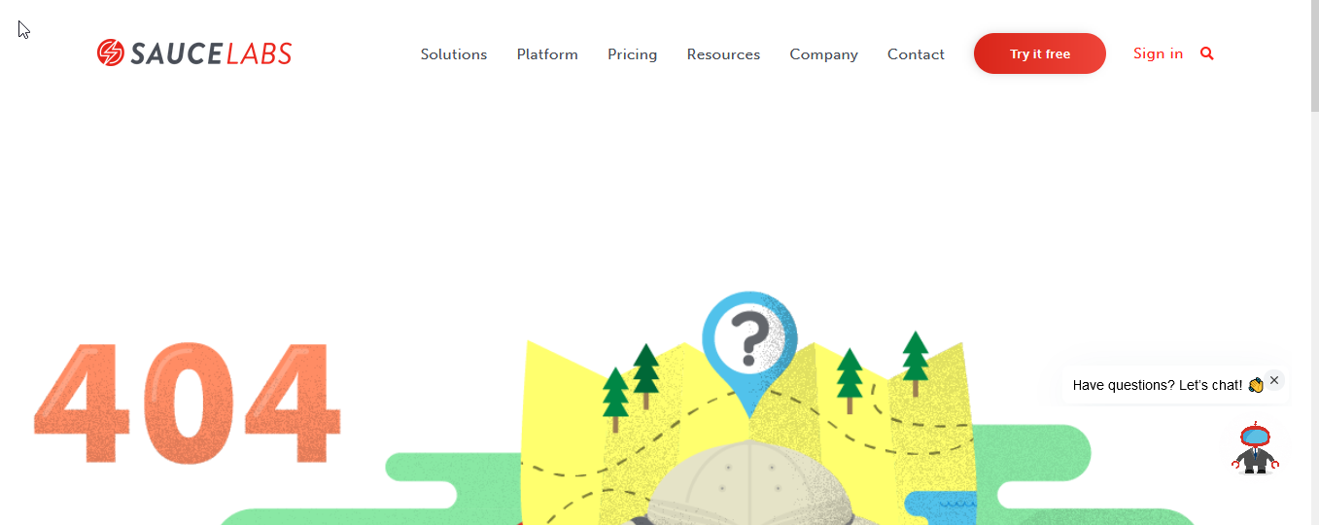
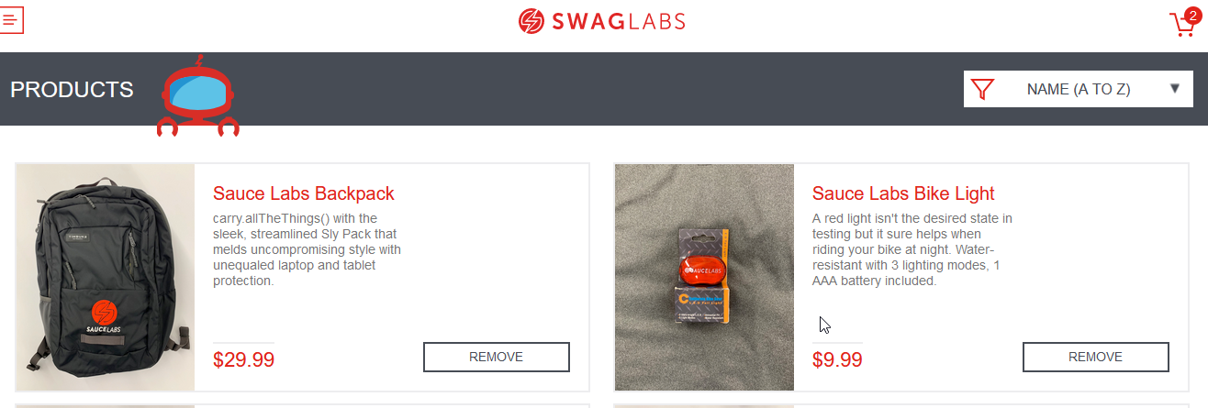
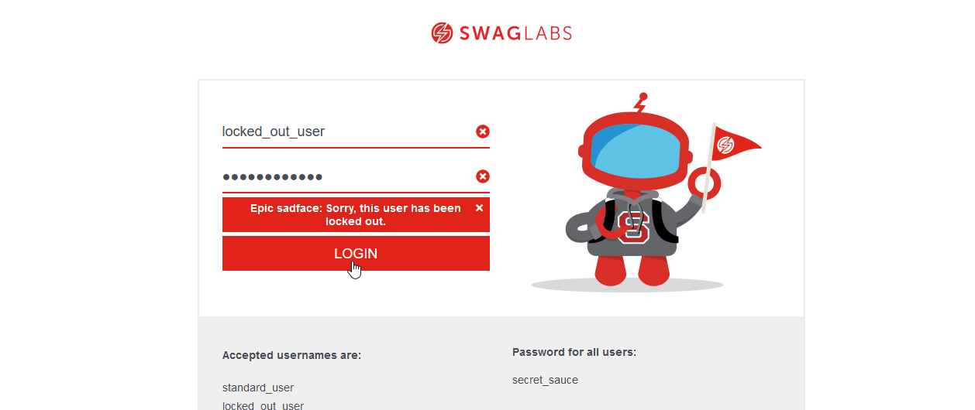
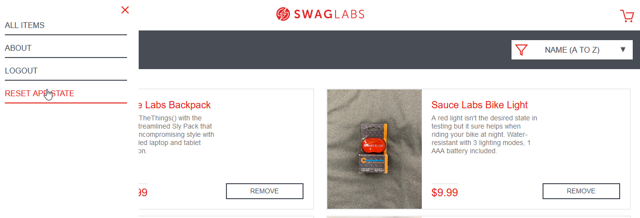
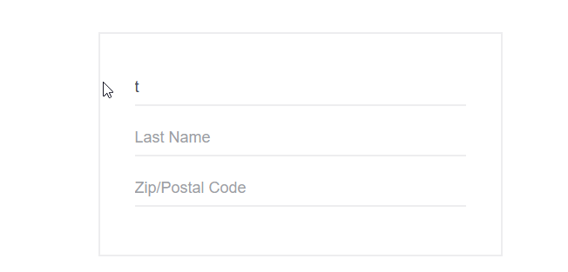
Bug: 001 - El campo last name en la pasarela de compra edita la informacion del primer campo |  | Bug: 002 - Las imágenes de producto no se muestran correctamente |  | Bug: 003 - La página about muestra un error 404 |  | Bug: 004 - El botón de reinicio no reestablece el boton de añadir al carrito. |  | Bug: 005 - El filtro no despliega correctamente al dar click |  | Bug: 006 - Uno de los usuarios no tiene acceso a la web
Descripción | Cuando se ingresa con el usuario problem_user y se intenta ingresar los datos de compra, el campo "Last Name", no escribe, y cambia la información que había ingresado previamente en el campo "First Name" | Descripción | Cuando se ingresa con el usuario problem_user, al estar en el menú de productos, las imágenes de los productos se muestran de manera errónea, pues no se visualiza el producto, sino una foto de un perro en todos los productos. | Descripción | Cuando se ingresa con el usuario problem_user y se da click en el botón "ABOUT", redirecciona a una web con un error 404 | Descripción | Cuando se ingresa con el usuario standard_user y se le presiona el botón "RESET APP STATE", el botón "REMOVE" no vuelve a su primer estado ("ADD TO CART"). | Descripción | Cuando se ingresa con cualquier usuario, y se intenta desplegar el menú de filtros desde la flecha, este no se muestra. | Descripción | Cuando se intenta ingresar con el usuario locked_out_user, aparece un mensaje de error denegándole el acceso al menú de productos.
Proyecto | Página web SWAGLABS | Proyecto | Página web SWAGLABS | Proyecto | Página web SWAGLABS | Proyecto | Página web SWAGLABS | Proyecto | Página web SWAGLABS | Proyecto | Página web SWAGLABS
Fecha | 2021-07-09 | Fecha | 2021-07-09 | Fecha | 2021-07-09 | Fecha | 2021-07-09 | Fecha | 2021-07-09 | Fecha | 2021-07-09
Prioridad | Alta | Prioridad | Baja | Prioridad | Media | Prioridad | Media | Prioridad | Baja | Prioridad | Alta
Severidad | Media | Severidad | Baja | Severidad | Media | Severidad | Media | Severidad | Baja | Severidad | Alta
Estado | Asignado | Estado | Asignado | Estado | Asignado | Estado | Asignado | Estado | Asignado | Estado | Asignado
Plataforma | Página web | Plataforma | Página web | Plataforma | Página web | Plataforma | Página web | Plataforma | Página web | Plataforma | Página web
Reproducible | Siempre | Reproducible | Siempre | Reproducible | Siempre | Reproducible | Siempre | Reproducible | Siempre | Reproducible | Siempre
Datos de prueba | Usuario: problem_user Contraseña: secret_sauce | Datos de prueba | Usuario: problem_user Contraseña: secret_sauce | Datos de prueba | Usuario: problem_user Contraseña: secret_sauce | Datos de prueba | Usuario: standard_user Contraseña: secret_sauce | Datos de prueba | Usuario: problem_user, standard_user, performance_glitch_user. Contraseña: secret_sauce | Datos de prueba | Usuario: locked_out_user Contraseña: secret_sauce
Paso a paso | 1. Abrir el navegador Mozilla Firefox 2. Ingresar al enlace https://www.saucedemo.com/ 3. Ingresa en el campo "Username" el nombre de usuario "problem_user" 4. Ingresa en el campo "Password" la contraseña del usuario. 5. Dar click en el botón "LOGIN". 6. Dar click en "ADD TO CART" a los productos deseados. 7. Dar click al carrito. 8. Dar click en el botón "CHECKOUT" 9. Ingresa en el campo "First Name" el nombre del comprador. 10. Ingresa en el campo "Last Name" el apellido del comprador. | Paso a paso | 1. Abrir el navegador Mozilla Firefox 2. Ingresar al enlace https://www.saucedemo.com/ 3. Ingresa en el campo "Username" el nombre de usuario "problem_user" 4. Ingresa en el campo "Password" la contraseña del usuario. 5. Dar click en el botón "LOGIN". | Paso a paso | 1. Abrir el navegador Mozilla Firefox 2. Ingresar al enlace https://www.saucedemo.com/ 3. Ingresa en el campo "Username" el nombre de usuario "problem_user" 4. Ingresa en el campo "Password" la contraseña del usuario. 5. Dar click en el botón "LOGIN". 6. Dar click al menú desplegable. 7. Dar click al botón "ABOUT". | Paso a paso | 1. Abrir el navegador Mozilla Firefox 2. Ingresar al enlace https://www.saucedemo.com/ 3. Ingresa en el campo "Username" el nombre de usuario "standard_user". 4. Ingresa en el campo "Password" la contraseña del usuario. 5. Dar click en el botón "LOGIN". 6. Dar click en "ADD TO CART" a los productos deseados. 7. Dar click en el menú desplegable. 8. Dar click en el botón "RESET APP STATE". | Paso a paso | 1. Abrir el navegador Mozilla Firefox 2. Ingresar al enlace https://www.saucedemo.com/ 3. Ingresa en el campo "Username" el nombre de usuario. 4. Ingresa en el campo "Password" la contraseña del usuario. 5. Dar click en el botón "LOGIN". 6. Dar click en la flecha de filtros. | Paso a paso | 1. Abrir el navegador Mozilla Firefox 2. Ingresar al enlace https://www.saucedemo.com/ 3. Ingresa en el campo "Username" el nombre de usuario "locked_out_user". 4. Ingresa en el campo "Password" la contraseña del usuario. 5. Dar click en el botón "LOGIN".
Resultado esperado | El campo permite ingresar los datos que solicita. | Resultado esperado | Al ingresar a la cuenta de usuario, visualizo los productos de la página principal | Resultado esperado | Puedo visualizar la página acerca de la empresa SWAGLABS | Resultado esperado | La página vuelve a su estado inicial. | Resultado esperado | La página despliega el menú de filtros. | Resultado esperado | El usuario puede ingresar a la página.
Resultado obtenido | El campo no permite ingresar los datos que solicita y además, modifica el dato ingresado en el campo anterior | Resultado obtenido | Al ingresar a la cuenta de usuario, visualizo la imagen de un perro en todos los productos | Resultado obtenido | Visualizo un error 404 | Resultado obtenido | El botón "REMOVE" mantiene su estado, y no se transforma en "ADD TO CART" | Resultado obtenido | Solamente se despliega, dando click fuera de la flecha. | Resultado obtenido | El login muestra el mensaje de error "Epic sadface: Sorry, this user has been locked out.".
Evidencia |  | Evidencia |  | Evidencia |  | Evidencia |  | Evidencia |  | Evidencia

